OR06-人身保险公司理赔、保全业务线的操作风险
人身保险公司理赔、保全业务线的操作风险
行次 | 评价指标 | 指标说明 | 评分规则 | 采集部门 | 方式 | 备注
1 | 具有3年以上理赔工作经验的人员占比 | 评估期末理赔工作人员中具有3年以上理赔工作经验的人员占比。 | 设行业平均水平为θ，评分为： x<0.85∙θ，4分； 0.85∙θ≤x<1.25∙θ，6分； 1.25∙θ≤x<1.5∙θ，8分； 1.5∙θ≤x，10分。 |  | 计算
 | 评估期末具有3年以上理赔工作经验的理赔工作人员数量 |  |  | 总公司客服部 | 手工采集
 | 评估期末理赔工作人员数量 |  |  | 总公司客服部 | 手工采集
2 | 从事保全工作时间5年以上的人员和从事保全工作时间1年以下的人员合计占全部保全工作人员比例 | 评估期末，在评估公司从事保全工作时间5年以上的人员和从事保全工作时间1年以下的人员合计占全部保全工作人员的比例。 | 设行业平均水平为θ，评分为： x<0.85∙θ，4分； 0.85∙θ≤x<1.25∙θ，6分； 1.25∙θ≤x<1.5∙θ，8分； 1.5∙θ≤x，10分。 |  | 计算
 | 从事保全工作的时间在5年以上的保全工作人员数量 |  |  | 总公司客服部 | 手工采集
 | 从事保全工作的时间在1年以下的保全工作人员数量 |  |  | 总公司客服部 | 手工采集
 | 评估期末保全工作人员数量 |  |  | 总公司客服部 | 手工采集
3 | 索赔核定平均时长 | 评估期内作出核定结果的全部索赔申请从保险公司接到报案到通知被保险人或受益人核定结果的平均天数。 评估期为评估时点之前3个月。 | 设行业平均水平为θ天，如果8≤θ，则评分为： x≤8，4分； 8<x≤15，2分； 15<x，1分； 如果θ<8，则评分为： x≤θ，4分； θ<x≤8，3分； 8<x≤15，2分； 15<x，1分。 | 总公司客服部 | 系统采集
4 | 赔款支付平均时长 | 评估期内完成理赔的案件从保险公司作出理赔核定结果到给付保险金的平均天数。 评估期为评估时点之前3个月。 | 设行业平均水平为θ天，如果10≤θ，则评分为： x≤10，6分； 10<x≤15，2分； 15<x，0分； 如果θ<10，则评分为： x≤θ，6分； θ<x≤10，4分； 10<x≤15，2分； 15<x，0分。 | 总公司客服部 | 系统采集
5 | 保全处理平均时长 | 评估期内处理完毕的全部保全申请，从保险公司接到保全申请到处理完毕的平均天数。 评估期为评估时点之前3个月。 | 设行业平均水平为θ天，如果7≤θ，则评分为： x≤7，10分； 7<x≤13，4分； 13<x，0分； 如果θ<7，则评分为： x≤θ，10分； θ<x≤7，7分； 7<x≤13，4分； 13<x，0分。 | 总公司客服部 | 系统采集
6 | 投诉处理平均时长 | 评估期内保险公司受理的投诉自受理之日到向投诉人做出明确答复的时间。 评估期为评估时点之前3个月。 | 设行业平均水平为θ天，如果10≤θ，则评分为： x≤10，7分； 10<x≤15，3分； 15<x，0分； 如果θ<10，则评分为： x≤θ，7分； θ<x≤10，5分； 10<x≤15，3分； 15<x，0分。 | 总公司客服部 | 系统采集
7 | 评估时点之前12个月发现侵占、挪用保费或保险金的次数 | 评估期内发现保全或理赔工作人员侵占、挪用保费或保险金的案件数量。 评估期为评估时点之前12个月。 | 发现一次，扣0.5分，扣完为止。 | 总公司法律合规部 | 手工采集
8 | 评估时点之前12个月系统发生故障次数 | 评估期内系统故障导致无法进行理赔、保全操作，或者导致理赔、保全数据遗失。 评估期为评估时点之前12个月 | 发现一次，扣1分，扣完为止。 | 总公司信息技术部 | 手工采集
9 | 评估时点之前12个月发现系统管控漏洞的次数 | 评估期内发现系统存在管控漏洞，导致理赔、保全操作出现违法违规问题。 评估期为评估时点之前12个月 | 发现一次，扣1分，扣完为止。 | 总公司客服部 | 手工采集
10 | 评估期保险公司关于理赔、保全业务线的投诉次数 | 保险公司投诉占比=(评估期保险公司关于理赔、保全业务线的投诉次数/评估期全行业关于理赔、保全业务线的投诉总数)⁄(评估期公司规模保费/评估期行业规模保费) （1）评估期为评估时点之前的3个月。 （2）规模保费是指会计准则2号解释实施前业务口径下的规模保费。 | 将全部n家公司各自接到的投诉占比指标按从小到大排序，根据排名Ri进行赋分，其中： 1≤Ri<[0.2∙n]，11分； [0.2∙n]≤Ri<[0.4∙n]，9分； [0.4∙n]≤Ri<[0.6∙n]，6分； [0.6∙n]≤Ri<[0.8∙n]，3分； [0.8∙n]≤Ri<n，0分。 | 总公司客服部 | 系统采集
11 | 评估时点之前12个月保险公司接到的关于理赔、保全业务线的诉讼发生（不含当期败诉）件数 | 评估期内客户针对理赔、保全业务提起法律诉讼件数，以及败诉件数。 （1）对案件败诉、胜诉的判断以承担诉讼（仲裁）费的比例为准，承担比例大于50%的为败诉，小于等于50%的为胜诉。 （2）评估期为评估时点之前12个月。 | 每发生一件，扣0.5分；每败诉一件，扣1分，最多扣至0分。评估期内发生且败诉，扣1分 | 总公司法律合规部 | 手工采集
12 | 评估时点之前12个月保险公司接到的关于理赔、保全业务线的诉讼败诉件数 |  |  | 总公司法律合规部 | 手工采集
13 | 评估时点之前12个月理赔、保全业务引发的群体性事件的数量 | 评估期内保险公司因理赔、保全业务引发的群体性事件数量。评估期为评估时点之前12个月。 | 每发生一件，扣1分，最多扣至0分。 | 总公司客服部 | 系统采集

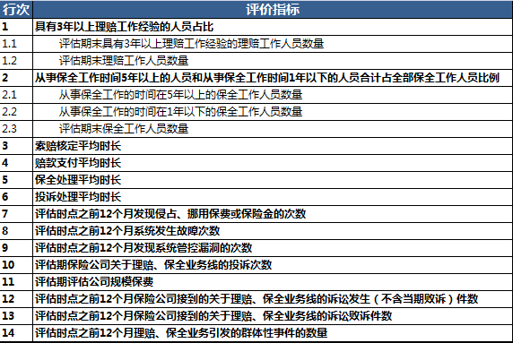
注： | 在转换XBRL时，评估期评估公司规模保费会在OR06中出现，介于10和11之间，见截图。

